CintaAlgodon
Se registro la resistencia a la ruptura en libras, de cierta clase de cinta de algodón de 2 pulgadas.
Analice si el promedio a la ruptura es mayor a 160 libras
resistencia
163
165
160
189
161
171
158
151
169
162
163
139
172
165
148
166
172
163
187
173

FusiblesDefectuosos
Se analiza el número de fusibles electricos defectuosos producidos por dos líneas de producción a lo largo de 10 días. ¿Los datos presentan evidencia para indicar que cualquiera de las lineas produce más piezas defectuosas que la otra?
día | linea A | linea B
1 | 172 | 201
2 | 165 | 179
3 | 206 | 159
4 | 184 | 192
5 | 174 | 177
6 | 142 | 170
7 | 190 | 182
8 | 169 | 179
9 | 161 | 169
10 | 200 | 210

RendimientoGasolina
Se analiza el rendimiento de cierta clase de gasolina, la cual reporta un rendimiento de 24.2 millas por galon, para lo cual se registran las millas por galón de 40 tanques llenos de dicha clase de gasolina.
millas por galón
24.1
25
24.8
24.3
24.2
25.3
24.2
23.6
24.5
24.4
24.5
24.3
24
23.8
23.8
25.3
24.5
24.6
24
25.2
25.2
24.4
24.7
24.1
24.6
24.9
24.1
25.8
24.2
24.8
24.1
25.6
24.5
25.1
24.6
24.3
25.2
24.7
23.3
25

Cojinetes
Los datos muestran los diametros(en centímetros) de cojinetes producidos en dos lineas de manufactura y se desea comparar las caracteristicas de las piezas en las diferentes lineas.
linea 1 | linea2
4.01 | 3.98
3.97 | 3.97
4.06 | 4.07
3.96 | 4.02
3.98 | 3.96
3.98 | 4.02
4.01 | 3.95
3.95 | 4.07
4.03 | 3.99
4.07 | 3.99
3.92 | 3.96
3.97 | 4.02
4.04 | 4.04
4.03 | 4.03
3.95 | 4.05
4.05 | 4.01
3.98 | 3.96
4.01 | 3.98
4.02 | 4.05
3.99 | 4.04
4.03 | 4.04
3.99 | 4.02
4.05 | 4.03
3.98 | 4
3.99 | 3.99
4.02 | 4.03
3.98 | 4.04
4 | 4.05
3.96 | 4.04
3.97 | 3.99
4.03 | 4.01
4.05 | 3.99
4.04 | 4.05
4 | 4.02
3.96 | 4.02
4.09 | 4.03
4.02 | 3.97
4.01 | 3.99
3.99 | 4
3.8 | 3.97

Rangos Wilcoxon.Cojinetes
Muestra grande
linea 1 | linea2 | diferencia | valor abs | rango
3.8 | 3.97 | -0.17 | 0.17 | 36
3.95 | 4.07 | -0.12 | 0.12 | 35 | Hipotesis
3.95 | 4.05 | -0.1 | 0.1 | 34 | H0: promedio 1 = promedio 2
3.96 | 4.04 | -0.08 | 0.08 | 32.5 | H1: promedio 1 ≠ promedio 2
3.98 | 4.04 | -0.06 | 0.06 | 28.5
3.96 | 4.02 | -0.06 | 0.06 | 28.5 | T- | 407
3.96 | 4.02 | -0.06 | 0.06 | 28.5 | T+ | 259
3.99 | 4.04 | -0.05 | 0.05 | 23.5 | MIN T- y T+ | 259
4 | 4.05 | -0.05 | 0.05 | 23.5 | n | 36
3.97 | 4.02 | -0.05 | 0.05 | 23.5 | MEDIA | 333
3.92 | 3.96 | -0.04 | 0.04 | 19.5 | VARIANZA | 4051.5
3.98 | 4.02 | -0.04 | 0.04 | 19.5 | α | 0.01
4.02 | 4.05 | -0.03 | 0.03 | 15.5
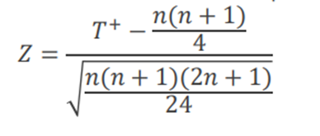
3.99 | 4.02 | -0.03 | 0.03 | 15.5 | EP
3.98 | 4 | -0.02 | 0.02 | 9.5 | raiz | 63.651394329
3.97 | 3.99 | -0.02 | 0.02 | 9.5 | Z | -1.1625825448
4 | 4.02 | -0.02 | 0.02 | 9.5
4.06 | 4.07 | -0.01 | 0.01 | 3 | Región de rechazo
4.02 | 4.03 | -0.01 | 0.01 | 3 | Z alfa/2 | -2.5758293035
4.03 | 4.04 | -0.01 | 0.01 | 3 | Rechazo H0 si -1.16 > 2.57
4.04 | 4.05 | -0.01 | 0.01 | 3 | o si -1.16 < -2.57
3.99 | 4 | -0.01 | 0.01 | 3 | No rechazo H0
3.97 | 3.97 | 0 | 0
4.04 | 4.04 | 0 | 0 |  | Conclusion
4.03 | 4.03 | 0 | 0 |  | con un 99% de confianza, decimos que no hay
3.99 | 3.99 | 0 | 0 |  | evidencia para afirmar que el promedio de
4.05 | 4.03 | 0.02 | 0.02 | 9.5 | ambas lineas sea diferente
4.01 | 3.99 | 0.02 | 0.02 | 9.5
3.98 | 3.96 | 0.02 | 0.02 | 9.5
3.98 | 3.96 | 0.02 | 0.02 | 9.5
4.03 | 4.01 | 0.02 | 0.02 | 9.5
4.01 | 3.98 | 0.03 | 0.03 | 15.5
4.01 | 3.98 | 0.03 | 0.03 | 15.5
4.03 | 3.99 | 0.04 | 0.04 | 19.5
4.05 | 4.01 | 0.04 | 0.04 | 19.5
4.02 | 3.97 | 0.05 | 0.05 | 23.5
4.01 | 3.95 | 0.06 | 0.06 | 28.5
4.05 | 3.99 | 0.06 | 0.06 | 28.5
4.09 | 4.03 | 0.06 | 0.06 | 28.5
4.07 | 3.99 | 0.08 | 0.08 | 32.5

EmisionIndustrial
Se registraron las toneladas de óxido de azufre, emitidas por una planta industrial grande, en 40 días. Se desea probar si se cumple con la ley de no emitir un promedio mayor de 21.5 toneladas
toneladas oxido de azufre
17
15
20
29
19
18
22
25
27
9
24
20
17
6
24
14
15
23
24
26
19
23
28
19
16
22
24
17
20
13
19
10
23
18
31
13
20
17
24
14

Empleados
Los datos muestran los niveles de satisfacción de los empleados (como porcentaje) antes y después de que una empresa más grande compró su compañia ¿La compra aumentó la satisfacción de los empleados?
antes | despues
98.4 | 82.4
96.6 | 95.4
82.4 | 94.2
96.3 | 97.3
75.4 | 77.5
82.6 | 82.5
81.6 | 81.6
91.4 | 84.5
90.4 | 89.4
92.4 | 90.6

Salario
Un taller de reparación para motores de avionetas cambió el método de pago de salario por hora a salario por hora más un bono calculado sobre el tiempo requerido para desmontar, reparar y volver a ensamblar un motor. Los siguientes son datos recabados para 25 motores antes del cambio y 25 despues. ¿el nuevo plan incrementó la productividad?
horas requeridas
antes | despues
29 | 32
34 | 19
32 | 22
19 | 21
31 | 20
22 | 24
28 | 25
31 | 31
32 | 18
44 | 22
41 | 24
23 | 26
34 | 41
25 | 34
42 | 27
20 | 26
25 | 25
33 | 31
34 | 19
20 | 22
21 | 32
22 | 31
45 | 30
43 | 29
31 | 20

Enfermeras
Un gran hospital contrata la mayor parte de sus enfermeras en dos importantes universidades del área. Durante el año pasado, aplicaron un examen a las enfermeras recién graduadas que entran al hospital para determinar qué escuela parece preparar mejor a sus enfermeras, si alguno lo hace. Basándose en las calificaciones ( de 100 puntos posibles), ayude a la oficina de personal del hospital a determinar si las escuelas difieren en calidad. Use una prueba de Mann-Whitney con una significancia del 10%
calificaciones
escuela A | escuela B
97 | 88
69 | 99
73 | 65
84 | 69
76 | 97
92 | 84
90 | 85
88 | 89
84 | 91
87 | 90
93 | 87
 | 91
 | 72

Gripes
Se analiza el tiempo que una persona tarda en recuperarse de cada uno de tres tipos de gripe. ¿Los datos aportan suficiente evidencia para indicar que los tiempos de recuperación para los tipos de gripe son diferentes?
victoria A | Texas | Rusa
20 | 14.5 | 9
6.5 | 16.5 | 1
21 | 4.5 | 9
16.5 | 2.5 | 4.5
12 | 14.5 | 6.5
18.5 | 12 | 2.5
9 | 18.5 | 12
10.5

MANN-WHITNEY.Gripes
2 muestras | poblacion 1
 | muestra 1
victoria A | Texas
20 | 14.5
6.5 | 16.5
21 | 4.5 |  | comparacion de tipos de gripe
16.5 | 2.5 |  | Hipotesis
12 | 14.5 |  | H0: tiempo Victoria A = tiempo Texas
18.5 | 12 |  | Ha: tiempo Victoria A > tiempo Texas
9 | 18.5 |  | promedio Texas es menor que la victoria
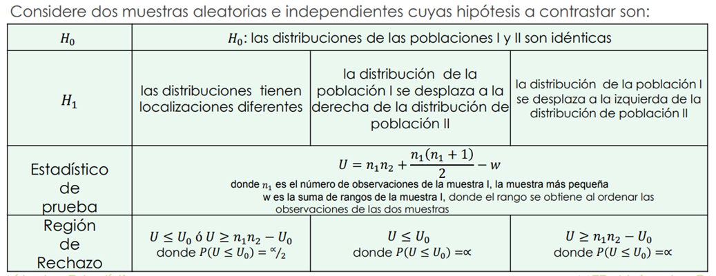
10.5
 |  |  | EP
tiempo | gripe | rango | n1 | 7
2.5 | T | 1 | n2 | 8
4.5 | T | 2 | W | 49.5
12 | T | 6.5 | U | 34.5
14.5 | T | 8.5
14.5 | T | 8.5 | Region de rechazo
16.5 | T | 10.5 | alfa | 0.01
18.5 | T | 12.5 | U0 | 8
6.5 | V | 3 | n1*n2 - U0 | 48
9 | V | 4 | Rechazo H0 si 34.5 > 48
10.5 | V | 5 | No rechazo H0
12 | V | 6.5
16.5 | V | 10.5 | Conclusion
18.5 | V | 12.5 | Con 99% de confianza decimos que el tiempo
20 | V | 13 | promedio de Victoria A no es mayor al tiempo promedio
21 | V | 14 | de Texas

Fauna
La EPA desea determinar si los cambios de temperatura en el agua del mar causados por una planta nuclear para generar energía eléctrica, tendran un efecto importante en la fauna de la región
Peso de especímenes
38°F | 42°F | 46°F | 50°F
22 | 15 | 14 | 17
24 | 21 | 28 | 18
16 | 26 | 21 | 13
18 | 16 | 19 | 20
19 | 25 | 24 | 21
 | 17 | 23

Bonos
Las autoridades de la autopista de Nueva Jersey emitieron una convocatoria para redimir algunos de sus bonos de $5000. Los bonos eran parte de una emisión de 45 000 000 en 9000 bonos, con una tasa de interés del 4.85% y originalmente pagadera en 2008. Las autoridades tenian efectivo a la mano o encontraron una fuente de dinero menos costosa y exigieron el cobro de lo sbonos para reducir sus gastos de interes. Los bonos seleccionados para su rescate se enumeraron a la izquierda.
Use una prueba de bondad de ajuste para ver si es razonable concluir que los bonos cobrados se eligieron aleatoriamente.
bonos seleccionados
5
8
16
21
183
646
1018
1044
1045
1233
1616
1794
1908
2069
2072
2172
2922
2927
2930
3044
3925
4225
4283
4303
4312
4316
4347
4380
5189
6266
6281
6291
7107
7114
7128
7145
7230
7394
8162
8172
8179
8180

CentralTelefonica
Suponga que la central telefónica del condado de Orange, California, ha llevado un registro del número de "transmisiones" (un tipo de equipo automático que se utiliza en las centrales telefónicas) usados en un instante dado. Para propositos de planeación de inversión de capital, el funcionario de presupuesto de esta compañia piensa que el patrón de uso sigue una distribución de Poisson con una media de 8.5
Numero ocupado | Frecuecnia observada
0 | 0
1 | 5
2 | 14
3 | 24
4 | 57
5 | 111
6 | 197
7 | 278
8 | 378
9 | 418
10 | 461
11 | 433
12 | 413
13 | 358
14 | 219
15 | 145
16 | 109
17 | 57
18 | 43
19 | 16
20 | 7
21 | 8
22 | 3

EstandarResistencia
Las muestras de un material experimental se producen mediante tres diferentes prototipos de procesos y se les hace una prueba de conformidad con un estándar de resistencia ¿se puede decir que los tres procesos tienen la misma probabilidad de aprobar el estándar de resistencia?
Tablas de contingencia | Proceso
 | A | B | C
pasa la prueba | 45 | 58 | 49 | 152 | f1.
falla la prueba | 21 | 15 | 35 | 71
 | 66 | 73 | 84 | 223 | f..
 | f.1

Esperados | 44.986547085 | 49.757847534 | 57.255605381
 | 21.013452915 | 23.242152466 | 26.744394619

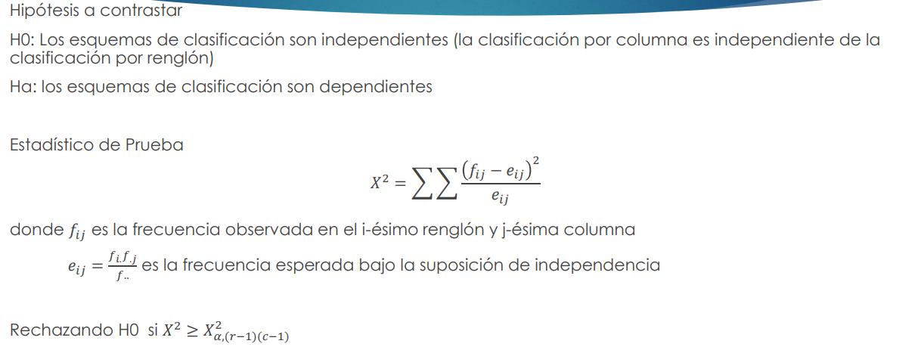
Cociente | 4.0230008368E-06 | 1.3652736331 | 1.1903641531 | 8.0268749783
 | 8.6126215097E-06 | 2.9228393273 | 2.5483852292

 |  | Hipotesis
 |  | H0: pasar la prueba es independiente del tipo de proceso
 |  | Ha: pasar la prueba dependiente del tipo de proceso

 |  | EP
 |  | X2 | 8.0268749783

 |  | Región de rechazo
 |  | X2 tabla | 5.9914645471
 |  | Rechazo H0 si 8.02 > 5.99
 |  | Rechazo H0

 |  | Conclusión
 |  | Con un 95% de confianza, el pasar la prueba depende
 |  | del tipo de proceso. Las clasificaciones son dependientes
 |  | entre si

